清单
序号 | 房屋所有权证号 | 房屋所有权人 | 房屋坐落 | 规划用途 | 建筑面积 | 总楼层 | 所在楼层 | 建筑结构 | 原购价
1 | X京房权证朝字第644162号 | 中国电气进出口有限公司 | 朝阳区朝阳门外大街甲6号15层1座1501 | 办公用房 | 442.43 | 23（-4） | 15 | 钢混 | 13272900 | 30000
2 | X京房权证朝字第644155号 | 中国电气进出口有限公司 | 朝阳区朝阳门外大街甲6号15层1座1502 | 办公用房 | 297.35 | 23（-4） | 15 | 钢混 | 8920500 | 30000
3 | X京房权证朝字第644135号 | 中国电气进出口有限公司 | 朝阳区朝阳门外大街甲6号15层2座1501 | 办公用房 | 347.62 | 23（-4） | 15 | 钢混 | 10428600 | 30000
4 | X京房权证朝字第644120号 | 中国电气进出口有限公司 | 朝阳区朝阳门外大街甲6号15层2座1502 | 办公用房 | 392.16 | 23（-4） | 15 | 钢混 | 11764800 | 30000
合计 |  |  |  |  | 1479.56 |  |  |  | 44386800 | 30000

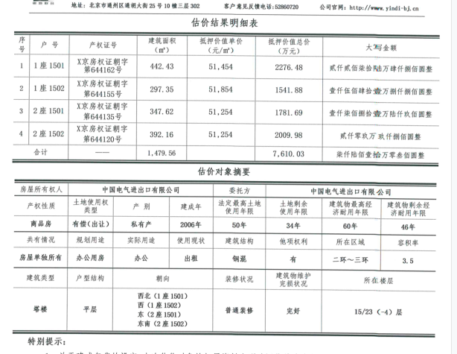

 |  |  |  |  |  |  | 22764793.22

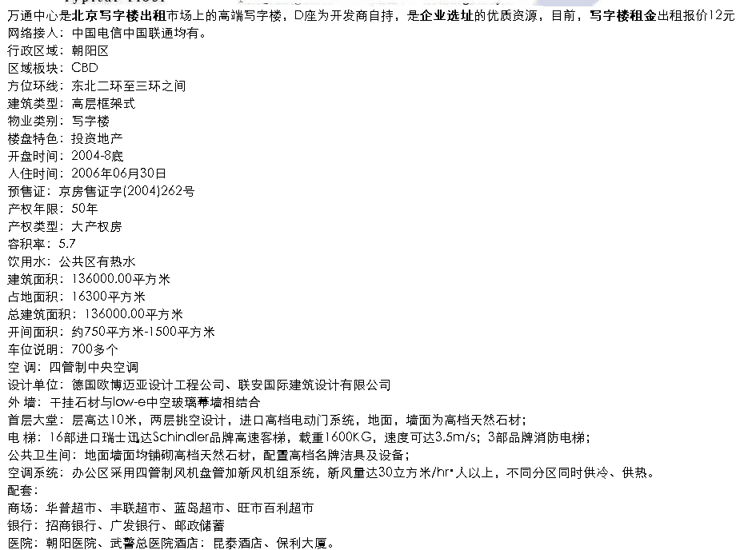

Sheet1
